상품제안서
친환경 M자형 초음파 부직포가방, 시장가방, 쇼핑백(대 425x385x120mm) | 상품코드: F30624

 |  |  |  |  |  |  | 02-412-0044 | www.easy1.co.kr
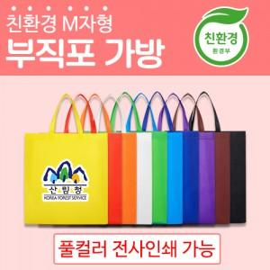

【상세/제작정보】 | <p><span style="background-color: rgb(255, 255, 255); color: rgb(51, 51, 51); font-family: &quot;Nanum Gothic&quot;, sans-serif;">인쇄사이즈:140x140mm</span>​</p><p><span style="background-color: rgb(255, 255, 255); color: rgb(51, 51, 51); font-family: &quot;Nanum Gothic&quot;, sans-serif;">배송비:1박스&nbsp;200개 6000원/도서산간지역&nbsp;제외</span>​</p><p><span style="background-color: rgb(255, 255, 255); color: rgb(51, 51, 51); font-family: &quot;Nanum Gothic&quot;, sans-serif;">꽉찬&nbsp;시안&nbsp;or&nbsp;풀빼다&nbsp;시안&nbsp;시&nbsp;인쇄비 500원&nbsp;추가(상세페이지&nbsp;참조)</span>​</p>

【인쇄/포장옵션】 | 풀칼라 / 포장불가능

【공급단가】 | 수량 | 500~ | 1,000~ | 3,000~ | 5,000~ | 10,000~
*VAT별도 | 단가 | 910원 | 890원 | 870원 | 840원 | 800원

【상품 URL】 | https://dev.easy1.co.kr:443/src/goods_detail.php?gdno=30624

